상품제안서
이지프런 일회용 앞치마 | 상품코드: F09622

 |  |  |  |  |  |  | 02-412-0044 | www.easy1.co.kr
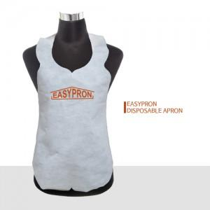 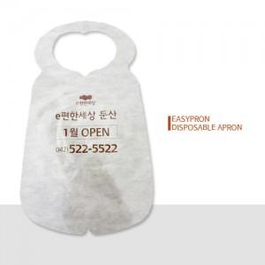 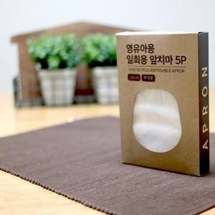

【상세/제작정보】 | 검정색 일회용 앞치마 도 가능합니다.

【인쇄/포장옵션】 | 실크 / 비규격미포장

【공급단가】 | 수량 | 4,000~ | 10,000~ | 30,000~ | 50,000~ | 100,000~
*VAT별도 | 단가 | 90원 | 90원 | 80원 | 80원 | 80원

【상품 URL】 | https://dev.easy1.co.kr:443/src/goods_detail.php?gdno=9622

